Лист 1
Прайс-лист
МИР ПРЯЖИ

В валюте: руб. (курс 1).
Цены указаны на 07.08.2020

№ | Номенклатура/ Характеристика номенклатуры | Описание | Изображение | Артикул | Цена | Ед. | Остаток | Ссылка на сайт
 | Измерительная лента с сантиметровой и дюймовой шкалой Профи, с металлической пластиной, 0,5мм x 19мм | Измерительная лента с сантиметровой и дюймовой шкалой Профи, с металлической пластиной, 0,5мм x 19мм | 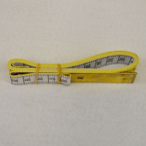 | 282330 | 126.29 |  |  | Изображение
 | Измерительная лента с сантиметровой и дюймовой шкалой Профи, с металлической пластиной, 0,5мм x 19мм |  |  |  | 126.29 | шт | 15 | Изображение
 | Измерительная лента с сантиметровой и дюймовой шкалой Профи, с металлической пластиной, 0,5мм x 19мм | Измерительная лента с сантиметровой и дюймовой шкалой Профи, с металлической пластиной, 0,5мм x 19мм |  | 282175 | 173.87 |  |  | Изображение
 | Измерительная лента с сантиметровой и дюймовой шкалой Профи, с металлической пластиной, 0,5мм x 19мм |  |  |  | 173.87 | шт | 35 | Изображение
 | Измерительная лента с сантиметровой и дюймовой шкалой Профи, стекловолокно 0,5мм x 20мм x 254см 100 | Измерительная лента с сантиметровой и дюймовой шкалой Профи, стекловолокно 0,5мм x 20мм x 254см 100 |  | 282675 | 199.82 |  |  | Изображение
 | Измерительная лента с сантиметровой и дюймовой шкалой Профи, стекловолокно 0,5мм x 20мм x 254см 100 |  |  |  | 199.82 | шт | 17 | Изображение
 | Клеевая сантиметровая лента "Gamma" GSS-150 2 см 150 см в блистере | Клеевая сантиметровая лента "Gamma" GSS-150 2 см 150 см в блистере |  | GSS-150 | 68.25 |  |  | Изображение
 | Клеевая сантиметровая лента "Gamma" GSS-150 2 см 150 см в блистере |  |  |  | 68.25 | шт | 10 | Изображение
 | Рулетка МТ-08/1 портновская Gamma | Рулетка МТ-08/1 портновская Gamma | 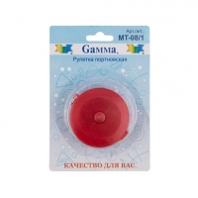 | MT-08/1 | 40.50 |  |  | Изображение
 | Рулетка МТ-08/1 портновская Gamma |  |  |  | 40.50 | шт | 15 | Изображение
 | Рулетка с сантиметровой и дюймовой шкалой JUMBO 0,3мм x 15мм x 300см (120 дюймов) белый цв. | Рулетка с сантиметровой и дюймовой шкалой JUMBO 0,3мм x 15мм x 300см (120 дюймов) белый цв. | 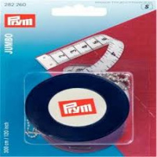 | 282260 | 267.29 |  |  | Изображение
 | Рулетка с сантиметровой и дюймовой шкалой JUMBO 0,3мм x 15мм x 300см (120 дюймов) белый цв. |  |  |  | 267.29 | шт | 14 | Изображение
 | Рулетка с сантиметровой шкалой MAXI 0,5мм x 15мм x 150см желтый/белый цв. | Рулетка с сантиметровой шкалой MAXI 0,5мм x 15мм x 150см желтый/белый цв. |  | 282201 | 230.96 |  |  | Изображение
 | Рулетка с сантиметровой шкалой MAXI 0,5мм x 15мм x 150см желтый/белый цв. |  |  |  | 230.96 | шт | 19 | Изображение
 | Рулетка с сантиметровой шкалой MINI 0,3мм x 10мм x 150 см желтый/белый цв. | Рулетка с сантиметровой шкалой MINI 0,3мм x 10мм x 150 см желтый/белый цв. |  | 282209 | 199.82 |  |  | Изображение
 | Рулетка с сантиметровой шкалой MINI 0,3мм x 10мм x 150 см желтый/белый цв. |  |  |  | 199.82 | шт | 12 | Изображение
 | Рулетка, prym.ergonomics 150 см | Рулетка, prym.ergonomics 150 см | 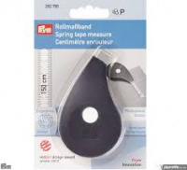 | 282700 | 216.25 |  |  | Изображение
 | Рулетка, prym.ergonomics 150 см |  |  |  | 216.25 | шт | 65 | Изображение
 | Сантиметр "Hemline" 252 , 150см /60 дюймов 16 мм | Сантиметр "Hemline" 252 , 150см /60 дюймов 16 мм |  | 252 | 40.88 |  |  | Изображение
 | Сантиметр "Hemline" 252 , 150см /60 дюймов 16 мм |  |  |  | 40.88 | шт | 16 | Изображение
 | Сантиметр "Hemline" 254, мягкий пластик, 150 см 16 мм | Сантиметр "Hemline" 254, мягкий пластик, 150 см 16 мм |  | 254 | 42.62 |  |  | Изображение
 | Сантиметр "Hemline" 254, мягкий пластик, 150 см 16 мм |  |  |  | 42.62 | шт | 7 | Изображение
 | Сантиметр - рулетка на магните, 150 см | Сантиметр - рулетка на магните, 150 см | 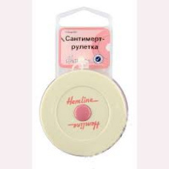 | 253.PC | 103.62 |  |  | Изображение
 | Сантиметр - рулетка на магните, 150 см |  |  |  | 103.62 | шт | 16 | Изображение
 | Сантиметр - рулетка на магнитной основе «GELA» | Сантиметр - рулетка на магнитной основе «GELA» | 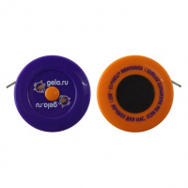 | SPEC/G002/07 | 53.14 |  |  | Изображение
 | Сантиметр - рулетка на магнитной основе «GELA» |  |  |  | 53.14 | шт | 14 | Изображение
 | Сантиметр "Hemline" 251, ширина 16 мм, длина 150 см | Сантиметр "Hemline" 251, ширина 16 мм, длина 150 см |  | 251 | 39.00 |  |  | Изображение
 | Сантиметр "Hemline" 251, ширина 16 мм, длина 150 см |  |  |  | 39.00 | шт | 13 | Изображение
 | Сантиметр "Hemline" 255, 150 см / 60 дюймов, 20 мм | Сантиметр "Hemline" 255, 150 см / 60 дюймов, 20 мм |  | 255 | 43.12 |  |  | Изображение
 | Сантиметр "Hemline" 255, 150 см / 60 дюймов, 20 мм |  |  |  | 43.12 | шт | 9 | Изображение
 | Сантиметр "Hemline" 256, экстра-длинный 300 см, 20 мм | Сантиметр "Hemline" 256, экстра-длинный 300 см, 20 мм |  | 256 | 52.86 |  |  | Изображение
 | Сантиметр "Hemline" 256, экстра-длинный 300 см, 20 мм |  |  |  | 52.86 | шт | 6 | Изображение
 | Сантиметр "Hobby&Pro" 20 мм х 150 см | Сантиметр "Hobby&Pro" 20 мм х 150 см | 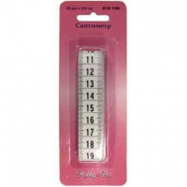 | 610150 | 29.59 |  |  | Изображение
 | Сантиметр "Hobby&Pro" 20 мм х 150 см |  |  |  | 29.59 | шт | 89 | Изображение
 | Сантиметр портновский ALFA 200 см | Сантиметр портновский ALFA 200 см |  | AF-1114 | 37.50 |  |  | Изображение
 | Сантиметр портновский ALFA 200 см |  |  |  | 37.50 | шт | 7 | Изображение
 | Сантиметр разноцветный, 150 см/20мм | Сантиметр разноцветный, 150 см/20мм | 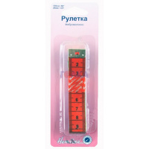 | 266 | 82.15 |  |  | Изображение
 | Сантиметр разноцветный, 150 см/20мм |  |  |  | 82.15 | шт | 12 | Изображение
 | Сантиметр-рулетка "Hemline" 253, 150 см | Сантиметр-рулетка "Hemline" 253, 150 см |  | 253 | 47.51 |  |  | Изображение
 | Сантиметр-рулетка "Hemline" 253, 150 см |  |  |  | 47.51 | шт | 9 | Изображение
 | Сантиметр-рулетка "Hobby&Pro", 150 см | Сантиметр-рулетка "Hobby&Pro", 150 см | 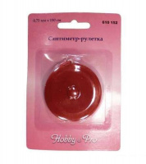 | 610152 | 34.80 |  |  | Изображение
 | Сантиметр-рулетка "Hobby&Pro", 150 см |  |  |  | 34.80 | шт | 19 | Изображение
 | Сантиметровая лента CM150-15/01, 150см х 15мм, 12шт. | Сантиметровая лента CM150-15/01, 150см х 15мм, 12шт. |  | CM150-15/01 | 107.80 |  |  | Изображение
 | Сантиметровая лента CM150-15/01, 150см х 15мм, 12шт. |  |  |  | 107.80 | упак | 1484 | Изображение
 | Сантиметровая лента CM150-20/01, 150см х 20мм, 12шт. | Сантиметровая лента CM150-20/01, 150см х 20мм, 12шт. |  | CM150-20/01 | 136.40 |  |  | Изображение
 | Сантиметровая лента CM150-20/01, 150см х 20мм, 12шт. |  |  |  | 136.40 | упак | 1426 | Изображение
 | Сантиметровая лента CM150-20/02 в пластиковом боксе 150см х 20мм, 12шт. | Сантиметровая лента CM150-20/02 в пластиковом боксе 150см х 20мм, 12шт. | 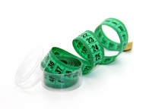 | CM150-20/02 | 165.00 |  |  | Изображение
 | Сантиметровая лента CM150-20/02 в пластиковом боксе 150см х 20мм, 12шт. |  |  |  | 165.00 | упак | 1442 | Изображение
 | Сантиметровая лента CM200-20/01, 200см х 20мм, 12шт. | Сантиметровая лента CM200-20/01, 200см х 20мм, 12шт. | 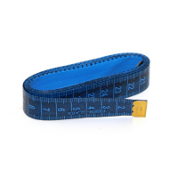 | CM200-20/01 | 205.70 |  |  | Изображение
 | Сантиметровая лента CM200-20/01, 200см х 20мм, 12шт. |  |  |  | 205.70 | упак | 623 | Изображение
 | Сантиметровая лента самоклеющаяся для раскройных столов, 122/150 см | Сантиметровая лента самоклеющаяся для раскройных столов, 122/150 см |  | 257 | 66.29 |  |  | Изображение
 | Сантиметровая лента самоклеющаяся для раскройных столов, 122/150 см |  |  |  | 66.29 | шт | 7 | Изображение

